상품제안서
칼리프 진공 텀블러 350ml | 상품코드: F02310

 |  |  |  |  |  |  | 02-412-0044 | www.easy1.co.kr
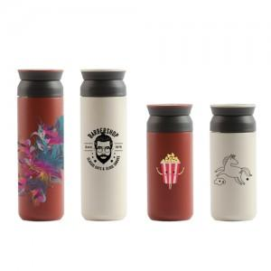

【상세/제작정보】 | 풀칼라 인쇄 가능하며, 인쇄 사이즈 및 난이도에 따라 단가 차이 발생합니다. ★별도 문의 필수

【인쇄/포장옵션】 | 실크 / 포장지포장

【공급단가】 | 수량 | 50~ | 100~ | 500~ | 1,000~ | 3,000~
*VAT별도 | 단가 | 9,800원 | 9,450원 | 9,100원 | 8,750원 | 8,400원

【상품 URL】 | https://easy1.co.kr:443/src/goods_detail.php?gdno=2310

